Data_Proyek
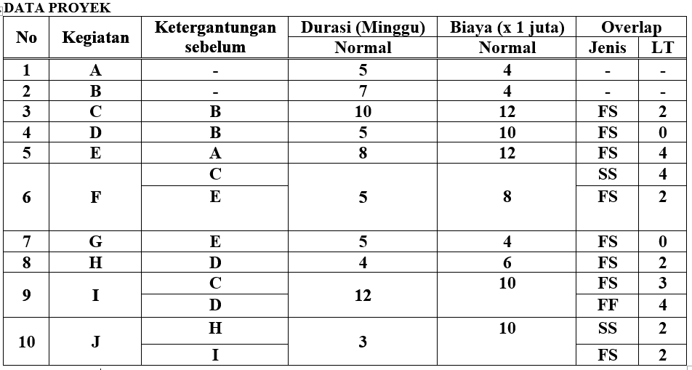
Aktivitas | Volume | Tenaga | Predecessor | Relasi | Lag
A | 100 | 5 |  |  | 0
B | 60 | 4 |  |  | 0
C | 58 | 4 | B | FS | 2
D | 52 | 4 | B | FS | 0
E | 50 | 4 | A | FS | 4
F | 45 | 3 | C | SS | 4
F | 45 | 3 | E | FS | 2
G | 30 | 4 | E | FS | 0
H | 50 | 4 | D | FS | 2
I | 40 | 4 | C | FS | 3
I | 40 | 4 | D | FF | 4
J | 35 | 4 | H | SS | 2
J | 35 | 4 | I | FS | 2

